参考图
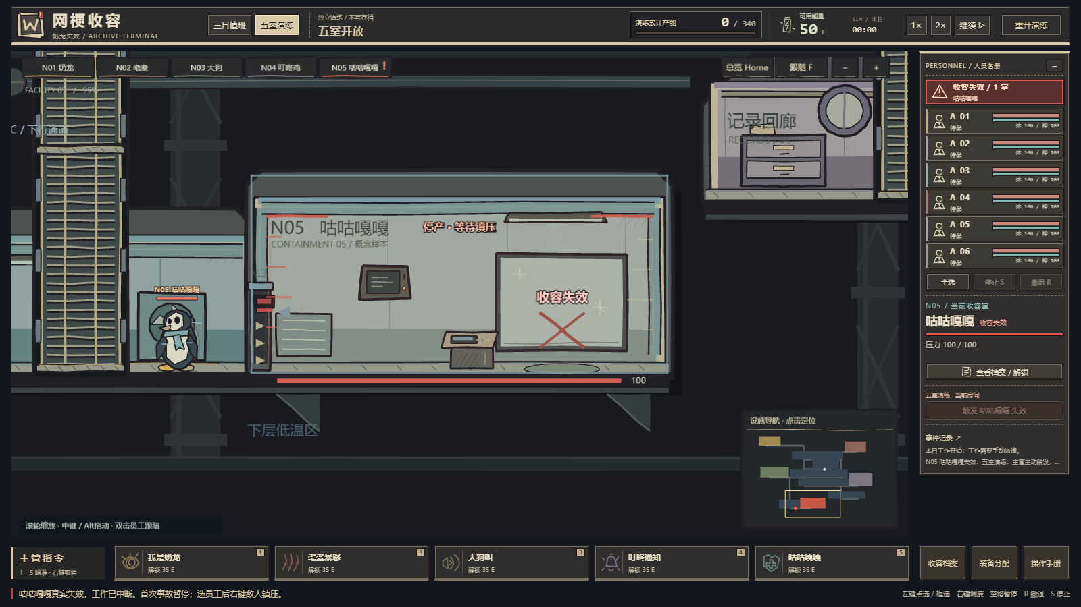
参考图｜当前游戏实机素材索引
截图来源：本项目 2026-10-20 实机证据；仅作形态/空间参考，最终画风以「生成规范」和逐项要求为准

使用方法：找到提示词中的 REF 编号；提取/复制对应图片给图像模型，再附上已确认的本批定稿图。

REF_OVERVIEW ｜ 设施总览｜分区与空间关系
参考不齐整的多层分区、收容室与走廊的连接；不要生成整张关卡背景。墙、地板、门、窗和设备均按需求拆件。

实机来源：docs/showcase/art-facility-overview.png

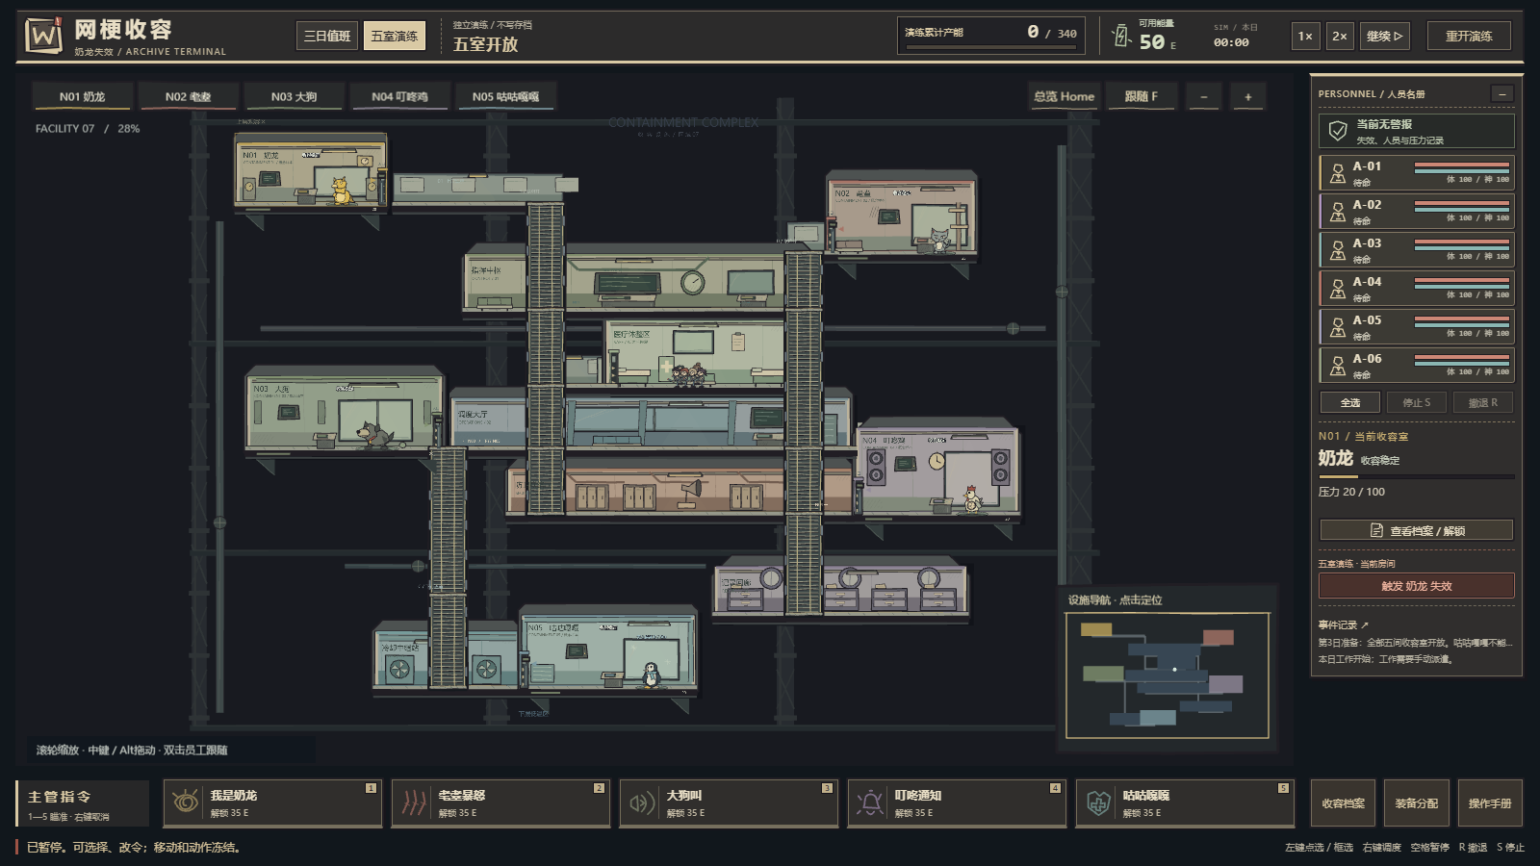

REF_STAFF ｜ 员工｜制服、比例与手持装备
参考实际员工的头身关系、着装与持械部位；加强墨线与剪纸感。场景中必须仍是有四肢的可操作小人。

实机来源：docs/showcase/art-personnel.png

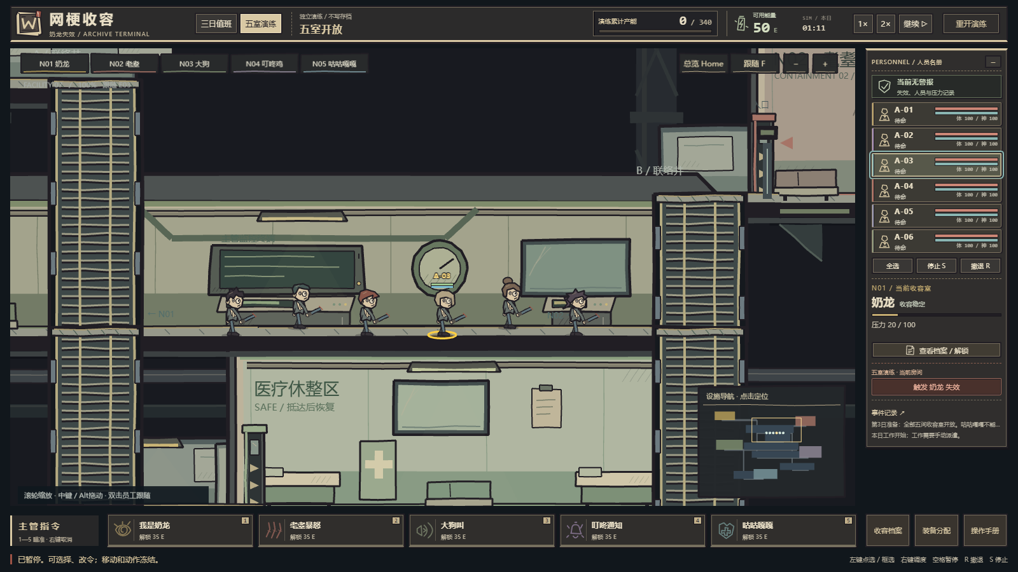

REF_PANIC ｜ 员工恐慌｜姿势与紫色提示
参考身体紧缩、手势和神态；涂抹只作短时表现，不能挡住人物轮廓与血条。

实机来源：docs/showcase/art-personnel-panic.png

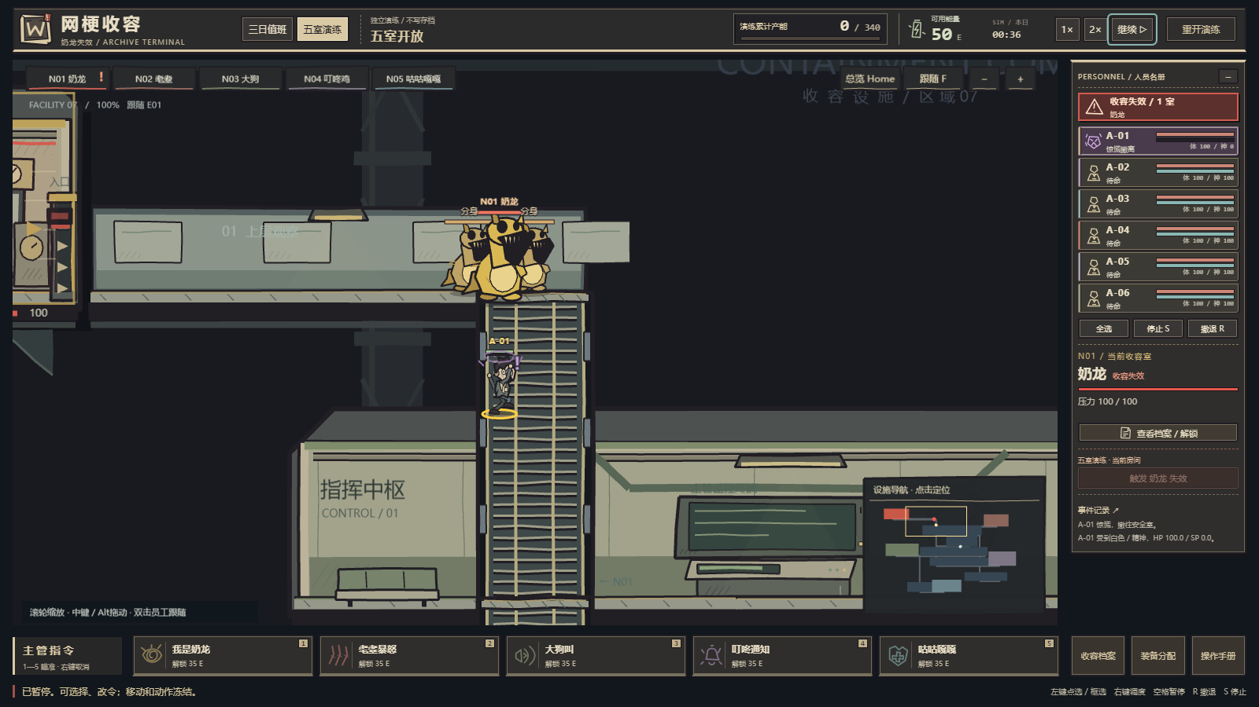

REF_DOWN ｜ 员工重伤｜倒地剪影
参考同一员工倒地后的形状。是当日重伤退出，不是永久死亡；不生成尸体、血腥断肢或墓碑。

实机来源：docs/showcase/art-personnel-incapacitated.png

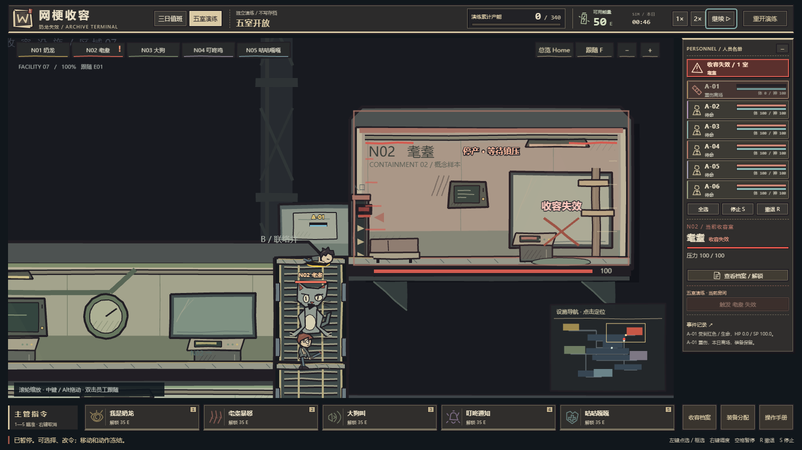

REF_ARCHIVE ｜ 档案终端｜信息层级与无字底板
参考米纸档案、暗框与克制的数据库感；禁止将截图内文字、读数、按钮和动态状态印入底图。

实机来源：docs/showcase/art-archive.png

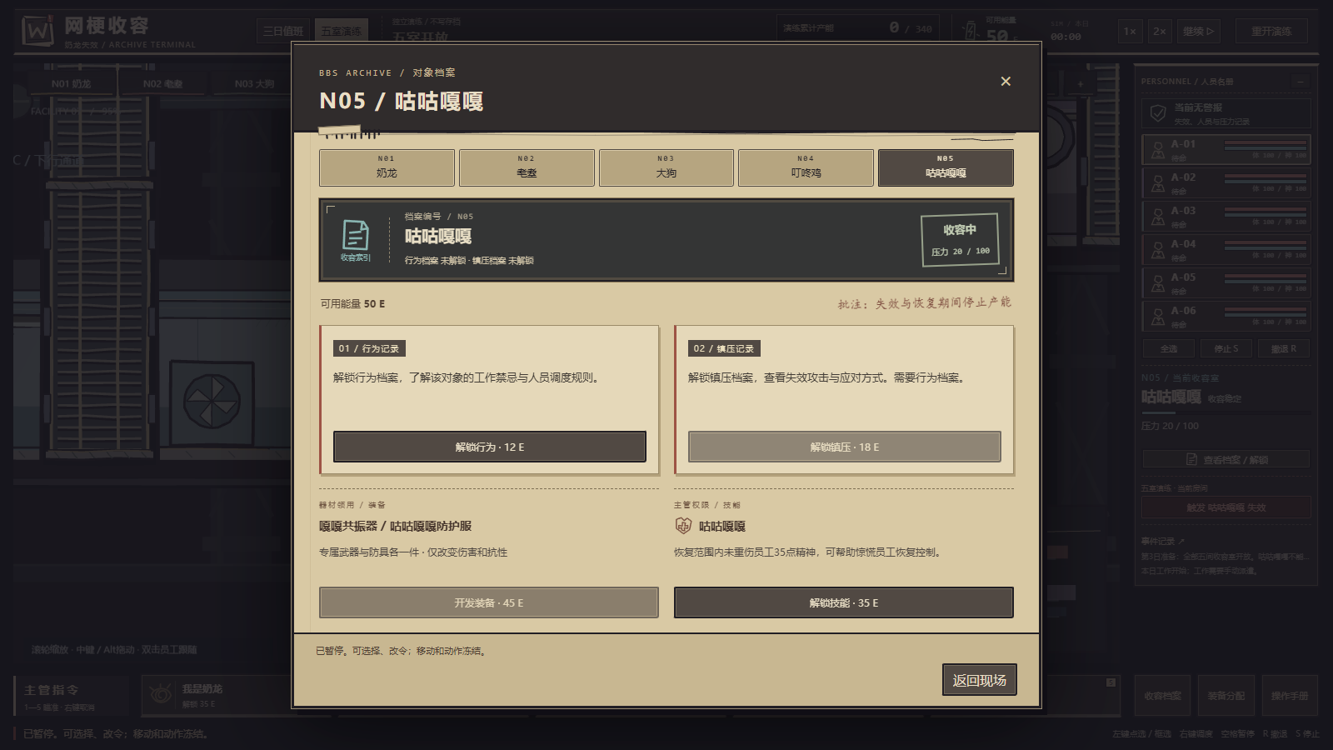

REF_COMBAT ｜ 近距离镇压｜实际命中反馈
只参考持械接敌和短促命中反馈；射程、范围、路径、血条和判定由真实游戏状态绘制。

实机来源：docs/showcase/art-suppression-contact.png

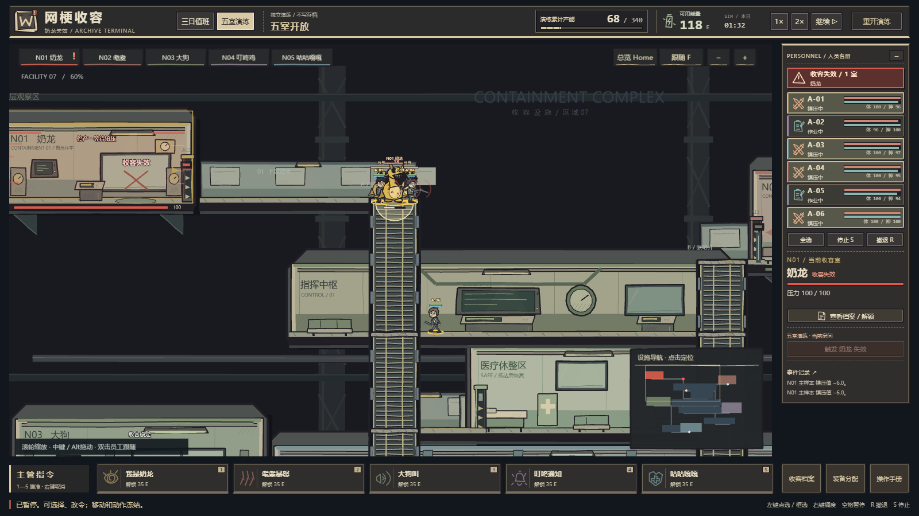

REF_N01_CALM ｜ N01 奶龙｜收容状态
保留软黄圆润、短手和可辨识头脸；统一手绘线条，不沿用程序图的几何生硬感。

实机来源：docs/art-evidence-2026-10-20/visual-2026-10-20T09-16-02.891Z/04-N01-contained.png

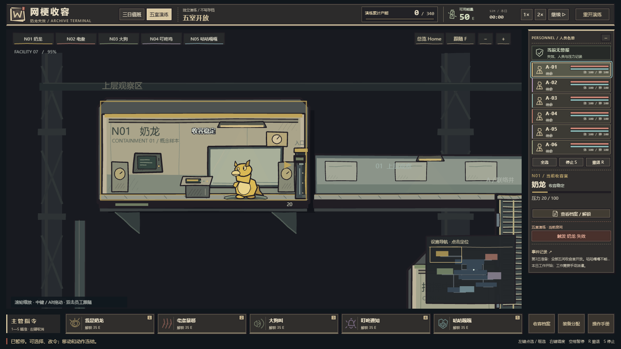

REF_N01_BREACH ｜ N01 奶龙｜失效状态
观察主样本与场内分身。失效以空洞眼、裂嘴和拉伸轮廓变化；分身复用同一素材，不另造新怪物。

实机来源：docs/art-evidence-2026-10-20/visual-2026-10-20T09-16-02.891Z/12-N01-actual-breach.png

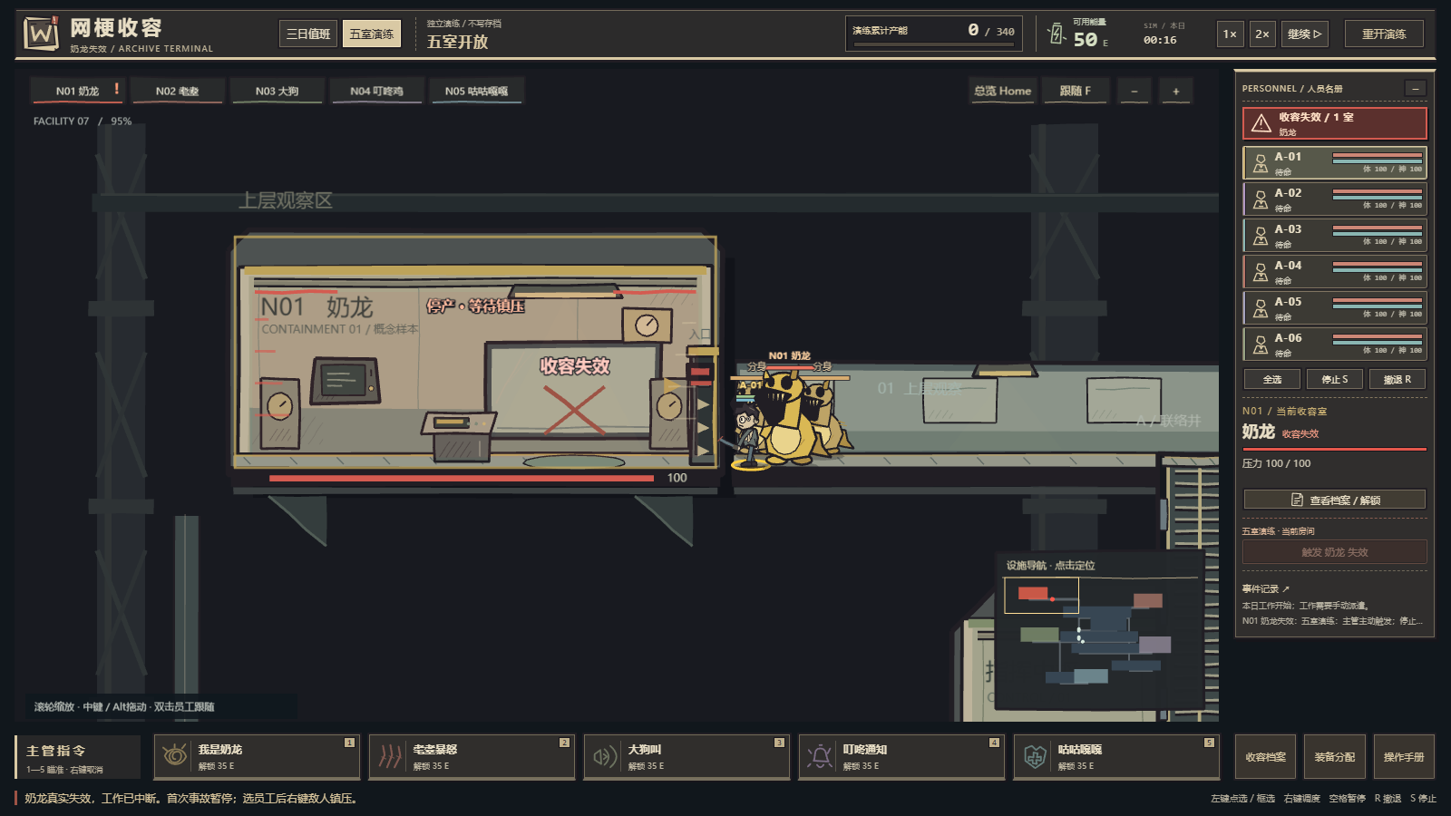

REF_N02_CALM ｜ N02 耄耋｜收容状态
保留灰猫、慢吞吞和古怪表情；脸与背部轮廓比毛发纹理更重要。

实机来源：docs/art-evidence-2026-10-20/visual-2026-10-20T09-16-02.891Z/05-N02-contained.png

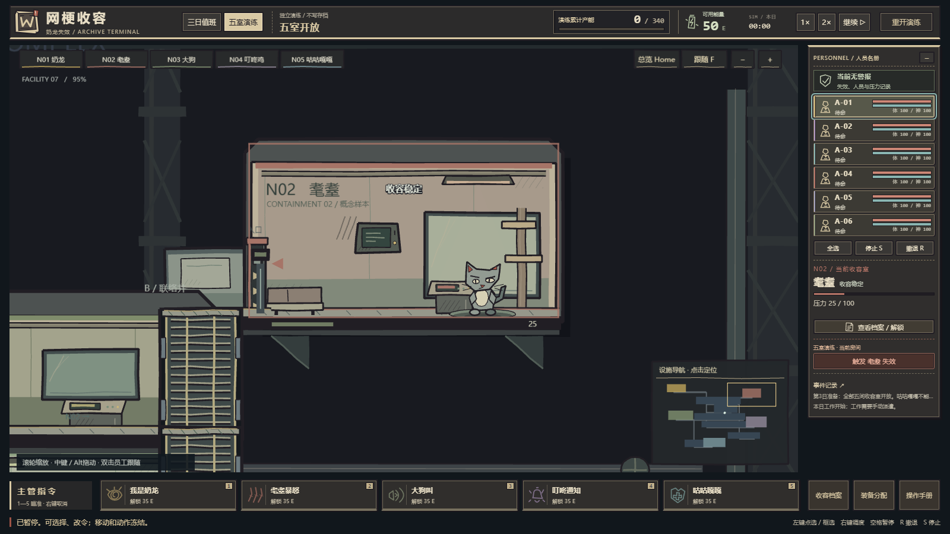

REF_N02_BREACH ｜ N02 耄耋｜失效状态
参考长肢、扭曲和抓击形态；必须与平静状态剪影不同，不能只换色。

实机来源：docs/art-evidence-2026-10-20/visual-2026-10-20T09-16-02.891Z/15-N02-actual-breach.png

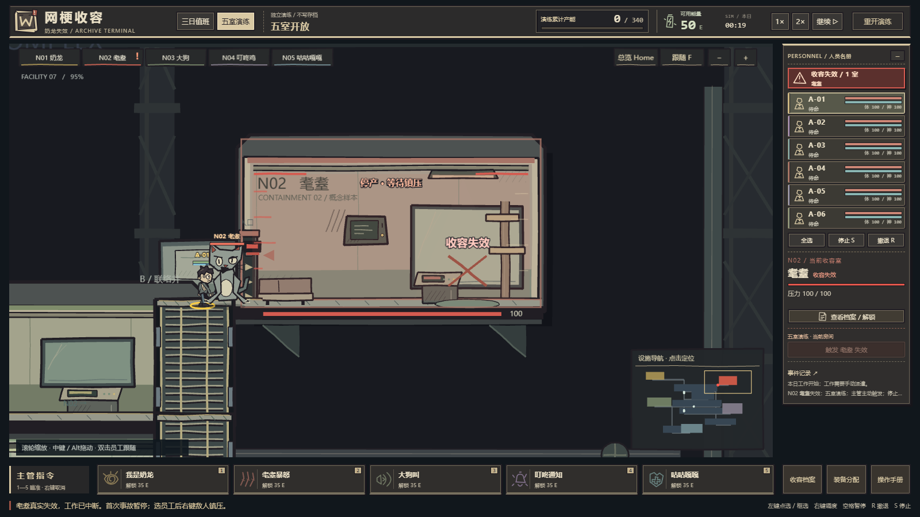

REF_N03_CALM ｜ N03 大狗｜收容状态
保留笨重灰褐体型和憨态，地面接触清楚；纹理从简。

实机来源：docs/art-evidence-2026-10-20/visual-2026-10-20T09-16-02.891Z/06-N03-contained.png

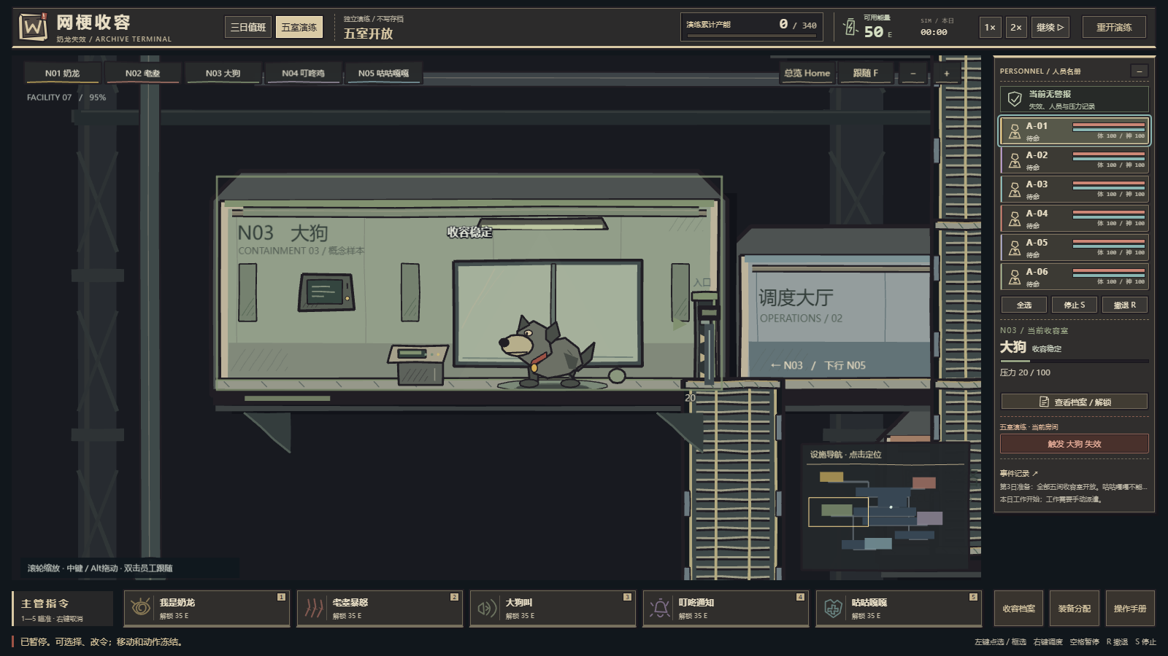

REF_N03_BREACH ｜ N03 大狗｜失效状态
前倾剪影、夸张开口和阴影构成危险信号；不把攻击扇区烘焙到狗身上。

实机来源：docs/art-evidence-2026-10-20/visual-2026-10-20T09-16-02.891Z/18-N03-actual-breach.png

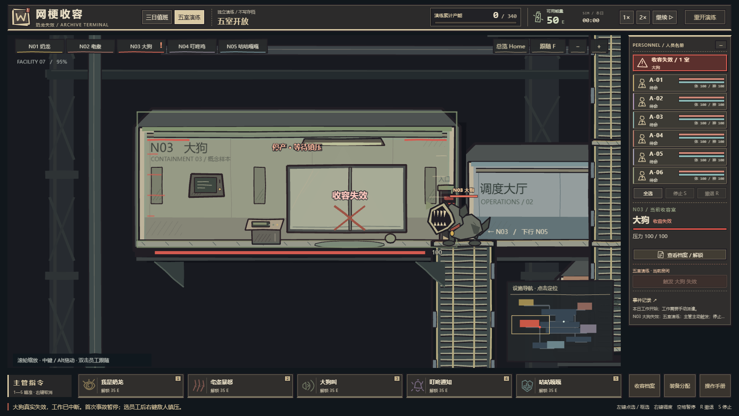

REF_N04_CALM ｜ N04 叮咚鸡｜收容状态
保留鸡与提示广播的荒诞组合。钟/喇叭元素克制，任何数字由程序补。

实机来源：docs/art-evidence-2026-10-20/visual-2026-10-20T09-16-02.891Z/07-N04-contained.png

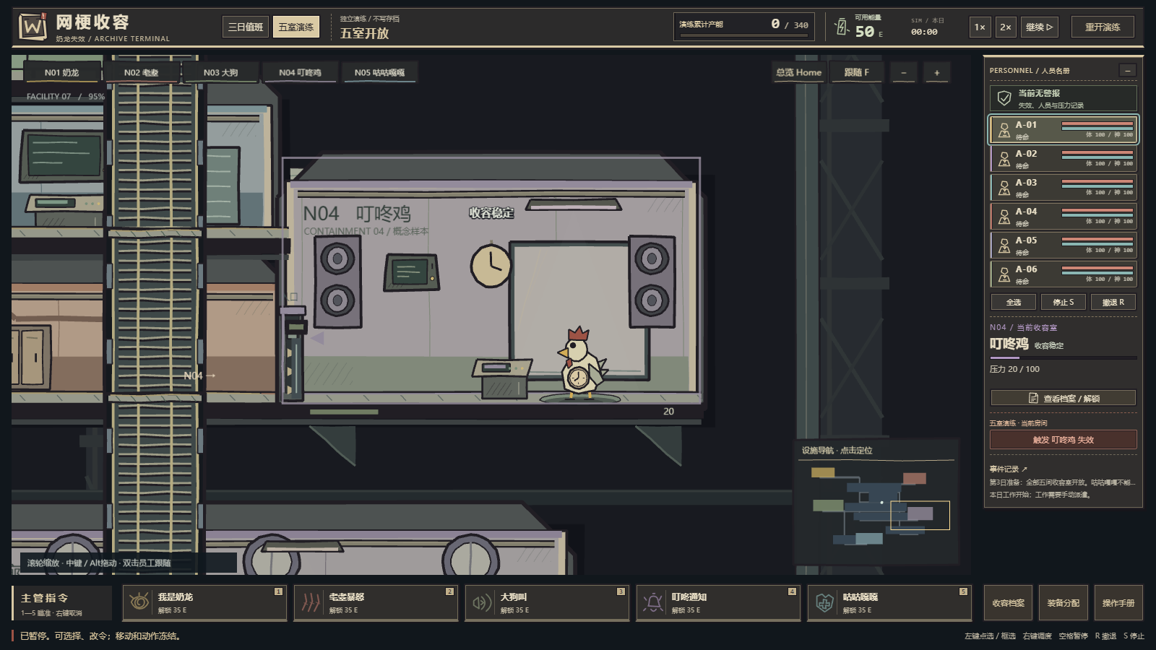

REF_N04_BREACH ｜ N04 叮咚鸡｜失效状态
张嘴广播、身体拉伸；扫描残影与预警范围分离，素材仅交付主形关键图。

实机来源：docs/art-evidence-2026-10-20/visual-2026-10-20T09-16-02.891Z/19-N04-actual-breach.png

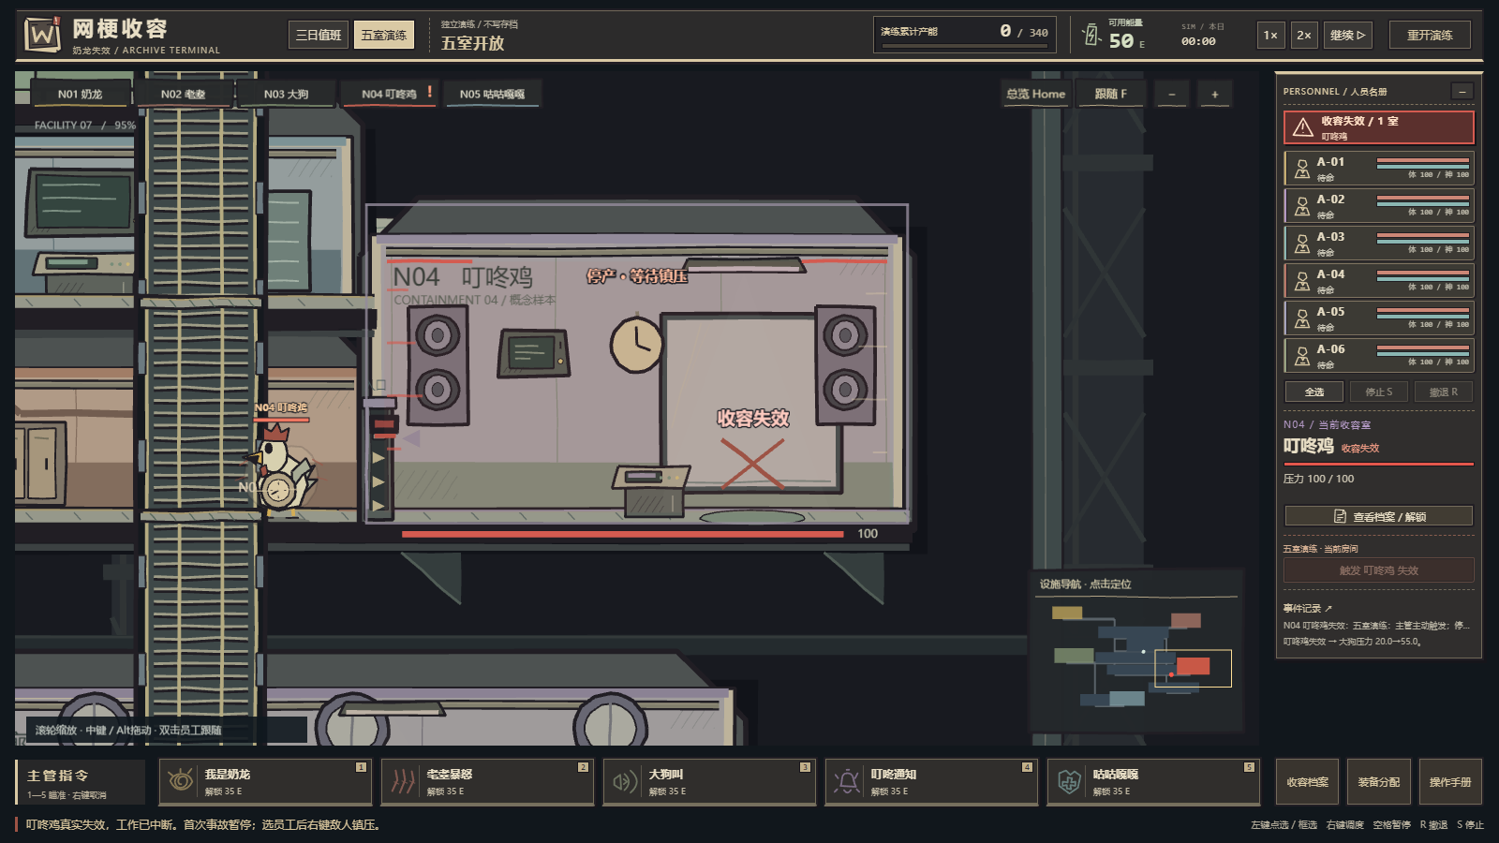

REF_N05_CALM ｜ N05 咕咕嘎嘎｜收容状态
保留冷色企鹅与木讷站姿；不画冰雪自然场景背景。

实机来源：docs/art-evidence-2026-10-20/visual-2026-10-20T09-16-02.891Z/08-N05-contained.png

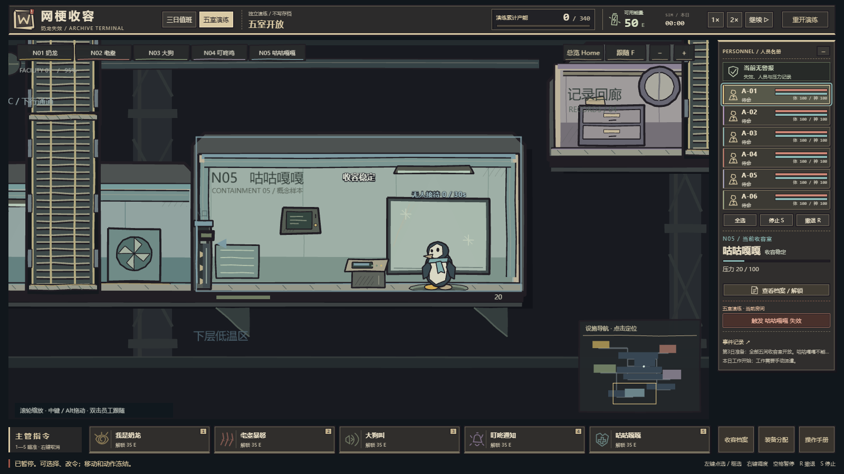

REF_N05_BREACH ｜ N05 咕咕嘎嘎｜失效状态
不对称脸部与拉伸外形体现失效；重复轮廓由运行时残影负责，不能生成多个实体冒充分身。

实机来源：docs/art-evidence-2026-10-20/visual-2026-10-20T09-16-02.891Z/20-N05-actual-breach.png

